Solicitud gráfica
 | Área: | Ciencias Naturales |  |  | Fecha:
 | Grado: | 10
 | Título del tema: | El enlace químico y la nomenclatura de compuestos inorgánicos |  |  | ¿Cuaderno de estudio o recurso? | Cuaderno de Estudio
 | Editor: | Lyz Marcela Bernal Gómez

 | Código guión o recurso: | CN_10_11_CO | ← Para determinar este código, visite la hoja de Ayuda
 |  |  |  |  | ESPECIFICACIÓN DE ARCHIVOS A ENTREGAR
Núm. | Archivo Shutterstock o ruta en web | Imagen para: | Tipo | Formato | Nombre imagen SMALL | Tamaño imagen SMALL | Nombre imagen ZOOM | Tamaño imagen ZOOM | Descripción | Observaciones
IMG01 | Código shutterstock 110129690 | Cuaderno de Estudio | Ilustración | Horizontal | CN_10_11_CO_IMG01_small | 526 x 370 px | CN_10_11_CO_IMG01_zoom | 800 x 600 px |  | Realizar ilustración igual a la imagen guía. Los colores de las letras, flecha y rectángulo se deja a consideración.
IMG02 | 4° ESO/Física y Química/La estructura de la materia/Los enlaces químicos/Los esquemas de Lewis FQ_10_10_img4_small.jpg | Cuaderno de Estudio | Fotografía | Vertical | CN_10_11_CO_IMG02_small | 526 x 370 px | CN_10_11_CO_IMG02_zoom | 800 x 600 px | 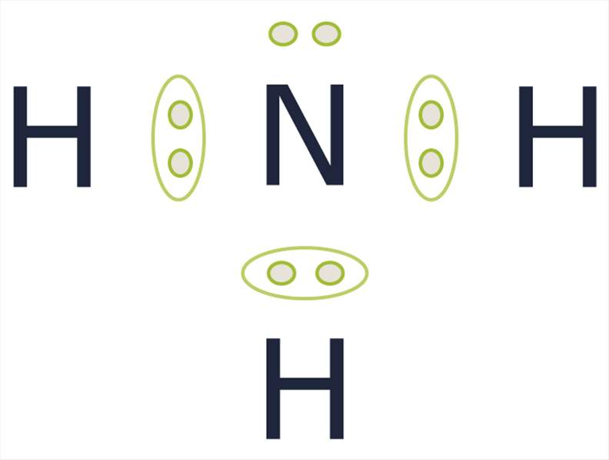 | FQ_10_10_img4_small.jpg
IMG03 | Ver descripción y observaciones | Cuaderno de Estudio | Ilustración | Vertical | CN_10_11_CO_IMG03_small | 526 x 370 px | CN_10_11_CO_IMG03_zoom | 800 x 600 px |  | Realizar ilustración igual a la imagen guía. Se deja a consideración los colores de las letras, las esferas y las circunferencias
IMG04 | 4° ESO/Física y Química/La estructura de la materia/Los enlaces químicos/enlace covalente FQ_10_10_img2_small.jpg | Cuaderno de Estudio | Fotografía | Vertical | CN_10_11_CO_IMG04_small | 526 x 370 px | CN_10_11_CO_IMG04_zoom | 800 x 600 px | 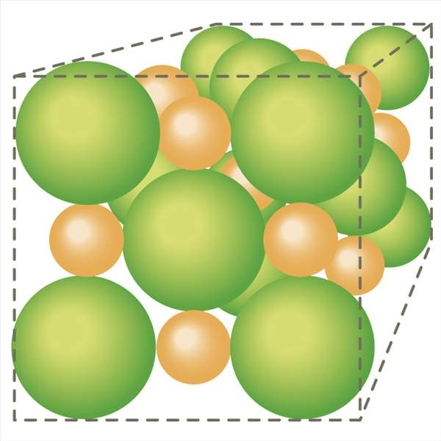 | FQ_10_10_img2_small.jpg
IMG05 | Ver descripción y observaciones | Cuaderno de Estudio | Ilustración | Horizontal | CN_10_11_CO_IMG05_small | 526 x 370 px | CN_10_11_CO_IMG05_zoom | 800 x 600 px | 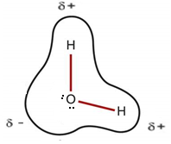 | Realizar ilustración igual a la imagen guía. LA imagen se tomo de 4° ESO/Física y Química/La estructura de la materia/Los enlaces químicos/enlace covalente FQ_10_10_img3_small.jpg
IMG06 | Ver descripción y observaciones | Cuaderno de Estudio | Ilustración | Horizontal | CN_10_11_CO_IMG06_small | 526 x 370 px | CN_10_11_CO_IMG06_zoom | 800 x 600 px |  | Realizar ilustración igual a la imagen guía. Se deja a consideración los colores. Manejar la letras Delta como se trabajaron en lMG05
IMG07 | Ver descripción y observaciones | Cuaderno de Estudio | Ilustración | Vertical | CN_10_11_CO_IMG07_small | 526 x 370 px | CN_10_11_CO_IMG07_zoom | 800 x 600 px |  | Realizar ilustración igual a la imagen guía. Se deja a criterio los colores
IMG08 | Ver descripción y observaciones | Cuaderno de Estudio | Ilustración | Horizontal | CN_10_11_CO_IMG08_small | 526 x 370 px | CN_10_11_CO_IMG08_zoom | 800 x 600 px |  | Realizar ilustración igual a la imagen guía. Por favor las esferas de color azul manejarlas de color blnco
IMG09 | Ver descripción y observaciones | Cuaderno de Estudio | Ilustración | Horizontal | CN_10_11_CO_IMG09_small | 526 x 370 px | CN_10_11_CO_IMG09_zoom | 800 x 600 px |  | Realizar ilustración igual a imagen guía. Por favor las esferas verde (-) realizarla de color rojo y las esferas de color rojo (+) realizarlas de color blanco. Por favor las esferas que estan en rojo pegarlas a la verde
IMG10 | Ver descripción y observaciones | Cuaderno de Estudio | Ilustración | Horizontal | CN_10_11_CO_IMG10_small | 526 x 370 px | CN_10_11_CO_IMG10_zoom | 800 x 600 px |  | Realizar ilustración igual a la imagen guía.Se deja a consideración el manejo de colores
IMG11 | Ver descripción y observaciones | Cuaderno de Estudio | Ilustración | Horizontal | CN_10_11_CO_IMG11_small | 526 x 370 px | CN_10_11_CO_IMG11_zoom | 800 x 600 px | Tabla | Se comparte en Drive https://drive.google.com/file/d/0B8KYPZlXH19OWmx2R09uUkhyX0E/view?usp=sharing
IMG12 | Ver descripción y observaciones | Cuaderno de Estudio | Ilustración |  | CN_10_11_CO_IMG12_small | 526 x 370 px | CN_10_11_CO_IMG12_zoom | 800 x 600 px |  | Realizar ilustración igual a imagen guía.La imagen no tiene pie de imagen porque va inmersa en la tabla IMG11
IMG13 | Ver descripción y observaciones | Cuaderno de Estudio | Ilustración |  | CN_10_11_CO_IMG13_small | 526 x 370 px | CN_10_11_CO_IMG13_zoom | 800 x 600 px |  | Realizar ilustración igual a imagen guía.La imagen no tiene pie de imagen porque va inmersa en la tabla IMG11
IMG14 | Ver descripción y observaciones | Cuaderno de Estudio | Ilustración |  | CN_10_11_CO_IMG14_small | 526 x 370 px | CN_10_11_CO_IMG14_zoom | 800 x 600 px |  | Realizar ilustración igual a imagen guía. Por favor los punto negros poner en el lado opuesto a como se encuentra en la imagen guía.La imagen no tiene pie de imagen porque va inmersa en la tabla IMG11
IMG15 | Ver descripción y observaciones | Cuaderno de Estudio | Ilustración | Horizontal | CN_10_11_CO_IMG15_small | 526 x 370 px | CN_10_11_CO_IMG15_zoom | 800 x 600 px |  | Realizar ilustración igual a la imagen guía.
IMG16 | Ver descripción y observaciones | Cuaderno de Estudio | Ilustración | Horizontal | CN_10_11_CO_IMG16_small | 526 x 370 px | CN_10_11_CO_IMG16_zoom | 800 x 600 px |  | Realizar ilustración igual a la imagen guía.
IMG17 | Código shutterstock 176963624 | Cuaderno de Estudio | Fotografía | Vertical | CN_10_11_CO_IMG17_small | 526 x 370 px | CN_10_11_CO_IMG17_zoom | 800 x 600 px | 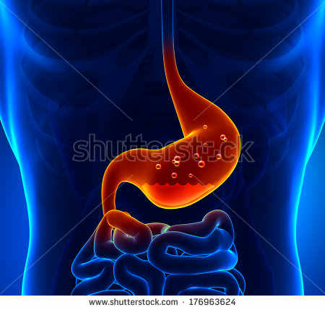
IMG18 | Código shutterstock 72300250 | Cuaderno de Estudio | Fotografía | Vertical | CN_10_11_CO_IMG18_small | 526 x 370 px | CN_10_11_CO_IMG18_zoom | 800 x 600 px | 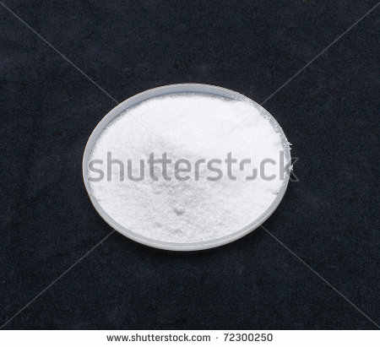
IMG19 | Ver descripción y observaciones | Cuaderno de Estudio | Ilustración | Horizontal | CN_10_11_CO_IMG19_small | 526 x 370 px | CN_10_11_CO_IMG19_zoom | 800 x 600 px |  | Realizar ilustración igual a la imagen guía
IMG20 | Ver descripción y observaciones | Cuaderno de Estudio | Ilustración | Horizontal | CN_10_11_CO_IMG20_small | 526 x 370 px | CN_10_11_CO_IMG20_zoom | 800 x 600 px |  | Realizar ilustración igual a la imagen guía

